累计
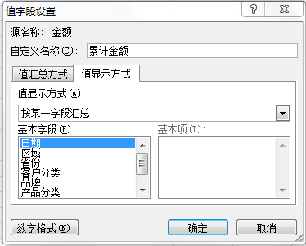
月份 | 单月金额 | 累计金额 | 函数公式
1月 | 5,705,935 | 5,705,935 | 5,705,935
2月 | 13,724,285 | 19,430,220 | 19,430,220
3月 | 19,623,306 | 39,053,526 | 39,053,526
4月 | 21,269,576 | 60,323,101 | 60,323,101
5月 | 16,869,981 | 77,193,082 | 77,193,082
6月 | 17,607,560 | 94,800,642 | 94,800,642
7月 | 5,420,679 | 100,221,321 | 100,221,321
8月 | 10,985,671 | 111,206,992 | 111,206,992
9月 | 15,920,410 | 127,127,403 | 127,127,403
10月 | 15,983,070 | 143,110,473 | 143,110,473
11月 | 17,422,566 | 160,533,039 | 160,533,039
12月 | 21,230,885 | 181,763,924 | 181,763,924
总计 | 181,763,924

累计百分比
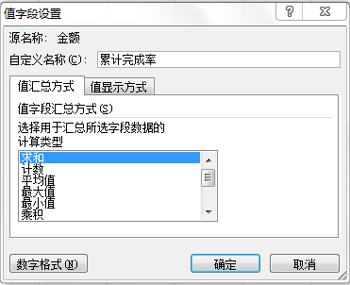
月份 | 单月金额 | 累计金额 | 累计完成率 | 函数公式
1月 | 5,705,935 | 5,705,935 | 3.14% | 3.14%
2月 | 13,724,285 | 19,430,220 | 10.69% | 10.69%
3月 | 19,623,306 | 39,053,526 | 21.49% | 21.49%
4月 | 21,269,576 | 60,323,101 | 33.19% | 33.19%
5月 | 16,869,981 | 77,193,082 | 42.47% | 42.47%
6月 | 17,607,560 | 94,800,642 | 52.16% | 52.16%
7月 | 5,420,679 | 100,221,321 | 55.14% | 55.14%
8月 | 10,985,671 | 111,206,992 | 61.18% | 61.18%
9月 | 15,920,410 | 127,127,403 | 69.94% | 69.94%
10月 | 15,983,070 | 143,110,473 | 78.73% | 78.73%
11月 | 17,422,566 | 160,533,039 | 88.32% | 88.32%
12月 | 21,230,885 | 181,763,924 | 100.00% | 100.00%
总计 | 181,763,924

